業務フロー
システム名 |  |  | システム種別 |  | 基本設計書 |  | 作成者 | 作成日 | 更新者 | 更新日 | 版数
POSサーバー |  |  | POSサーバ |  |  |  | TinNH | 2023-06-07 | AnhNM | 2024-10-25 | 0.4

機能カテゴリー |  | 96_カテゴリ割引レシートクーポン設定 |  | 項目 |  | 概要設計 | 業務フロー

 | ●1_自動釣銭機

●●
画面表示
●●
モーダル表示

●●
処理機能
本来なら、処理内で分岐もあるとは思いますが、今回は、分岐処理についても、一括で処理機能と定義しています。
●●
音声ファイル

 | ●1_レジ周辺機器

セカンドディスプレイ
●●
セカンドディスプレイ画面表示
スキャナー
●●
スキャナー

スキャナー
自動釣銭機
●●
自動釣銭機
プリンター
●●

磁気カードリーダー
磁気カードリーダー
エフケイシステム 両面双方向読み取り MJR-100

 | ●外部連携

●●
API連携
本来ならDBですが、DBの意味で使用しています。
●●
他の機能への連携

●●
端末内DB
設定関連などのDB
最新
ボタン名

最新
分岐・判定

●●
他の機能部門への連携

機能概要
システム名 |  | システム種別 |  | 基本設計書 |  | 作成者 | 作成日 | 更新者 | 更新日 | 版数
POSサーバー |  | POSサーバ |  |  |  | TinNH | 2024-06-24 | AnhNM | 2024-10-25 | 0.4

機能カテゴリ |  |  | 項目 |  | 概要設計 | 機能概要

X1_メニュー機能
 | 96_カテゴリ割引レシートクーポン設定
 |  |  |  |  |  |  |  |  |  |  | 1
 |  |  |  |  |  |  |  |  |  |  | 2
 |  |  |  |  |  |  |  |  |  |  | 3
 |  |  |  |  |  |  |  |  |  |  | 4
 |  |  |  |  |  |  |  |  |  |  | 5
96 カテゴリ割引レシートクーポン設定
 |  |  |  |  |  |  |  |  |  |  | 6
 |  |  |  |  |  |  |  |  |  |  | 7
 |  |  |  |  |  |  |  |  |  |  | 8
 | FC9601_カテゴリ割引レシートクーポン追加・編集機能 |  |  |  |  |  |  |  |  |  | 9
 |  |  |  |  |  |  |  |  |  |  | 10
SC9601
カテゴリ割引レシートクーポン設定画面
 |  |  |  |  |  |  |  |  |  |  | 11
00_共通のフローをご参照ください。
複数の店舗を選択可能とする。
店舗ID =09999を選択した場合、対象店舗一覧を表示する。
 |  |  |  |  |  |  |  |  |  |  | 12
 |  |  |  |  |  |  |  |  |  |  | 13
 |  |  |  |  |  |  |  |  |  |  | 14
 |  |  |  |  |  |  |  |  |  |  | 15
 |  |  |  |  |  |  |  |  |  |  | 16
画面初期化
 |  |  |  |  |  |  |  |  |  |  | 17 | サンプル：
 |  |  |  |  |  |  |  |  |  |  | 18 | StoreIdが「09999」以外である。
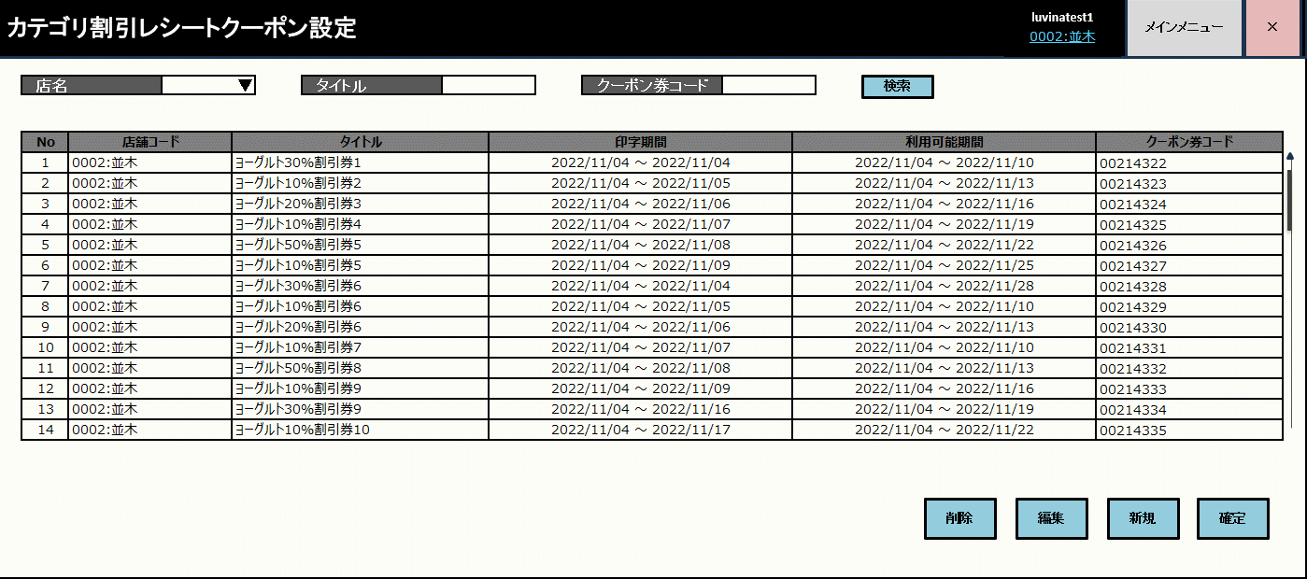
 |  |  |  |  |  |  |  |  |  |  | 19
 |  |  |  |  |  |  |  |  |  |  | 20
 |  |  |  |  |  |  |  |  |  |  | 21
 |  |  |  |  |  |  |  |  |  |  | 22
店舗の条件でAPIからカテゴリ割引レシートクーポン一覧取得を実行する。SC9601_カテゴリ割引レシートクーポン設定画面を表示する。
・初めて画面に入った場合又は、入力条件を入力していない場合、全て取得する。
・検索条件が存在していない場合、「データが見つかりませんでした。」メッセージを表示する。
・検索結果が1000件を超えた場合、最初の1000件と以下の赤いメッセージを表示する。「検索結果が1000件を超えたため、最初の1000件を表示しています。」
 |  |  |  |  |  |  |  |  |  |  | 23
KN9601
カテゴリ割引レシートクーポン一覧取得機能
AP9601
カテゴリ割引レシートクーポン一覧取得
 |  |  |  |  |  |  |  |  |  |  | 24
 |  |  |  |  |  |  |  |  |  |  | 25
01
 |  |  |  |  |  |  |  |  |  |  | 26
 |  |  |  |  |  |  |  |  |  |  | 27
 |  |  |  |  |  |  |  |  |  |  | 28
KN8302
メッセージマスタリスト取得機能
AP8302
メッセージマスタリスト取得
 |  |  |  |  |  |  |  |  |  |  | 29
 |  |  |  |  |  |  |  |  |  |  | 30
メッセージタイプをレシートとしてメッセージマスターリスト取得APIを呼び出す。
 |  |  |  |  |  |  |  |  |  |  | 31
 |  |  |  |  |  |  |  |  |  |  | 32
 |  |  |  |  |  |  |  |  |  |  | 33
初期化：
・[カテゴリ割引レシートクーポン一覧]: 全てのレシートクーポンを以下の優先順位に並べ替えられた店舗に従って表示する。
*[店舗コード]:昇順
*[印字期間【From】]:昇順
*[印字期間【To】]:昇順
*[利用可能期間【From】]:昇順
*[利用可能期間【To】]:昇順
*[クーポンコード]
・[登録店舗]エリア:
レシートクーポン作成が登録された店舗の一覧を表示する。登録店舗にチェックを入れる。データはMD1501_店舗一覧モダールから取得される。
◦Idが09999の店舗を選択した場合、[登録店舗]エリアを表示する
◦Idが09999以外の店舗を選択した場合、[登録店舗]エリアを表示しない。
◦「全選択」又は「全解除」ボタンをタッチして、全て店舗を選択又は選択解除する。
+[削除]、[編集]、[新規]ボタン：有効
+[確定]ボタン：無効。レシートクーポンデータの変更があった場合、「確定」ボタンを有効にする。
+検索条件エリアには以下が含まれている。
* [店名]: MD1501_店舗一覧モダールで選択された店舗一覧を含むドロップダウンリスト
*[タイトル]: タイトル検索条件テキストボックス。部分一致で検索する。
*[クーポン券コード]: クーポン券コード検索条件テキストボックス。数字のみ入力、最大8桁。1桁以上を入力した場合、フォーカスアウト時に8桁を構成するために先頭に「0」を自動追加する。
*[検索]ボタン: 検索条件に従ってKN9601_カテゴリ割引レシートクーポン一覧取得機能を実行する。
 |  |  |  |  |  |  |  |  |  |  | 34
 |  |  |  |  |  |  |  |  |  |  | 35
96
 |  |  |  |  |  |  |  |  |  |  | 36
 |  |  |  |  |  |  |  |  |  |  | 37
 |  |  |  |  |  |  |  |  |  |  | 38
SC9601
カテゴリ割引レシートクーポン設定画面
 |  |  |  |  |  |  |  |  |  |  | 39
 |  |  |  |  |  |  |  |  |  |  | 40
 |  |  |  |  |  |  |  |  |  |  | 41
 |  |  |  |  |  |  |  |  |  |  | 42
 |  |  |  |  |  |  |  |  |  |  | 43
 |  |  |  |  |  |  |  |  |  |  | 44 | StoreIdが「09999」である。
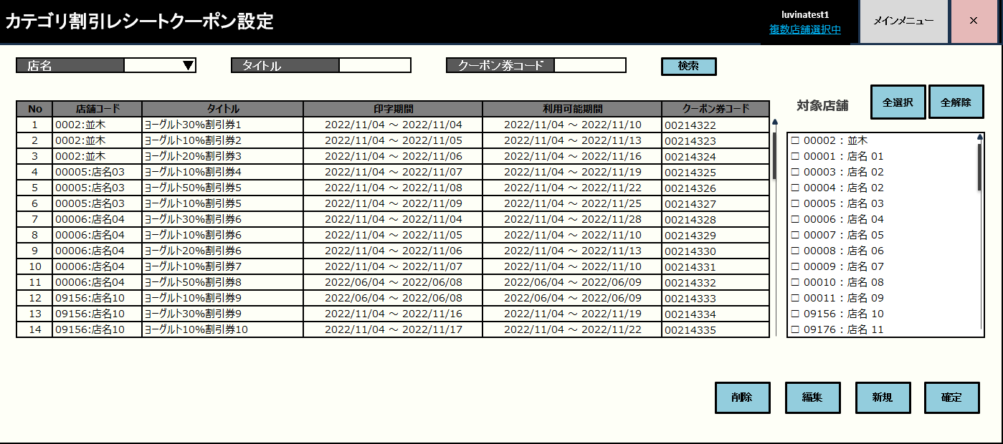
 |  |  |  |  |  |  |  |  |  |  | 45
 |  |  |  |  |  |  |  |  |  |  | 46
 |  |  |  |  |  |  |  |  |  |  | 47
 |  |  |  |  |  |  |  |  |  |  | 48
新規
削除
編集
決定
検索
 |  |  |  |  |  |  |  |  |  |  | 49
 |  |  |  |  |  |  |  |  |  |  | 50
 |  |  |  |  |  |  |  |  |  |  | 1
96.1
96.2
96.3
 |  |  |  |  |  |  |  |  |  |  | 2
 |  |  |  |  |  |  |  |  |  |  | 3
 |  |  |  |  |  |  |  |  |  |  | 4
 |  |  |  |  |  |  |  |  |  |  | 5
 |  |  |  |  |  |  |  |  |  |  | 6
 |  |  |  |  |  |  |  |  |  |  | 7
 |  |  |  |  |  |  |  |  |  |  | 8
 |  |  |  |  |  |  |  |  |  |  | 9
 |  |  |  |  |  |  |  |  |  |  | 10
 |  |  |  |  |  |  |  |  |  |  | 11
IDが09999店舗
IDが09999以外の店舗
 |  |  |  |  |  |  |  |  |  |  | 12
 |  |  |  |  |  |  |  |  |  |  | 13
 |  |  |  |  |  |  |  |  |  |  | 14
 |  |  |  |  |  |  |  |  |  |  | 15
「新規」ボタンタッチ：
・ヘッダーの[店舗」にIDが09999の店舗がある場合：情報モダールを表示する。他の店舗と同じクーポン券コードのレシートクーポンを作成すると、その店舗のレコードを更新する。メッセージ：「他の店舗でクーポン券コードが重複するマスタがある ウクーポン 場合、該当するレコードを更新します。」
モダール上の「はい」をタッチすると、MD9601_カテゴリ割引レシートクーポン追加・編集モダールを表示する。
・上記以外の場合、MD9601_カテゴリ割引レシートクーポン追加・編集モダールを表示する。
 |  |  |  |  |  |  |  |  |  |  | 16
MD_INFO
重複したレシートクーポン追加通知モダール
 |  |  |  |  |  |  |  |  |  |  | 17
 |  |  |  |  |  |  |  |  |  |  | 18
 |  |  |  |  |  |  |  |  |  |  | 19
 |  |  |  |  |  |  |  |  |  |  | 20
はい
 |  |  |  |  |  |  |  |  |  |  | 21
AP9605
カテゴリ一覧取得
 |  |  |  |  |  |  |  |  |  |  | 22
KN9607
カテゴリ一覧取得機能
 |  |  |  |  |  |  |  |  |  |  | 23
 |  |  |  |  |  |  |  |  |  |  | 24
 |  |  |  |  |  |  |  |  |  |  | 25
.コードと名称を含むカテゴリ一覧をDBから取得し、MD9601_カテゴリ割引レシートクーポン追加・編集モーダルの「カテゴリ」ドロップダウンリスト項目に値を埋め込む。
 |  |  |  |  |  |  |  |  |  |  | 26
96.5
 |  |  |  |  |  |  |  |  |  |  | 27
 |  |  |  |  |  |  |  |  |  |  | 28
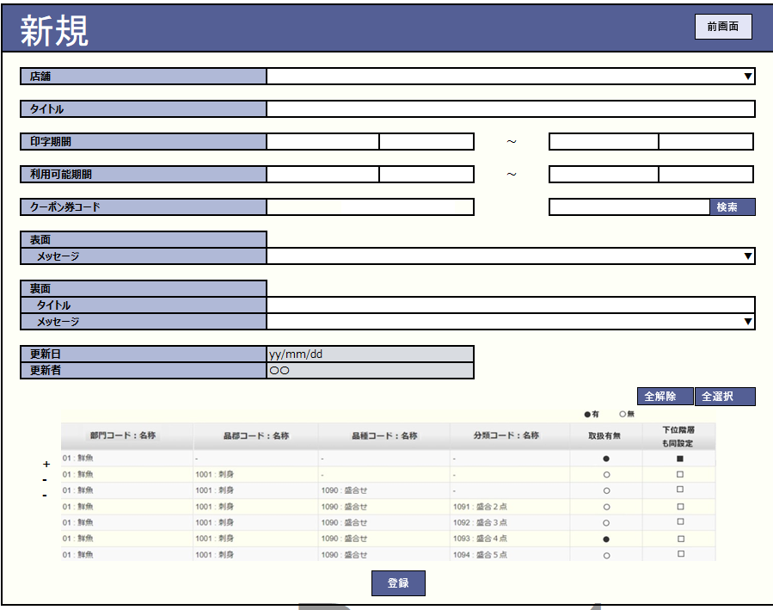
 |  |  |  |  |  |  |  |  |  |  | 29
MD9601
カテゴリ割引レシートクーポン追加・編集モダール
初期化：
・[店舗]: 選択必須 (この項目の機能のQ&A中)
+追加の場合: MD1501_店舗一覧モダールで選択した店舗一覧の最初の店舗を表示する。
+タッチすると、MD1501_店舗一覧モダールで選択した店舗のドロップダウンリストを表示する。
・[タイトル]項目([表面]と[裏面]) ：入力必須
・[印字期間]、[利用可能期間]: 「yyyy/MM/dd hh:mm: ss」で表示する。（形式： 「から～まで」）。選択必須。デートピッカーで選択する。終了時刻>開始時刻であること。
・[クーポン券コード]入力項目:
+数字のみ入力、最大8桁、入力必須。
+8桁を入力した場合、自動的にフォーカスアウトする。
+1桁以上を入力した場合、フォーカスアウト時に8桁を構成するために先頭に「0」を自動追加する。
+入力しない場合、フォーカスアウト時に「0」を自動追加しない。
・[メッセージ] ([表面]と[裏面]): 選択必須。タッチすると、一覧を表示して 複数のメッセージを選択可能する。KN8302_レシートマスタリスト取得機能からデータを取得する。
・[更新日]：yyyy/MM/ddの形式で表示する。
＋ 追加の場合、現在日を表示する。
＋ 編集の場合、最終更新日を表示する。
・ [更新者]：更新者を表示する。
＋ 追加の場合、ログインしているユーザー名を表示する。
＋ 編集の場合、最後に更新されたユーザー名を表示する。
ヘッダーのテキストと背景を変更して、追加と編集を区別する。
・追加の場合、画面上の項目がブランクになる。
・編集の場合 画面上の該当項目にレシートデータを埋め込む。[店舖]項目、[クーポン券コード]項目：無効
・「取消」ボタン：モダールを閉じてSC9601_カテゴリ割引レシートクーポン設定画面を表示する。
・「確定」ボタン: KN9602_入力項目のバリデーションチェック機能を実行する。
・[検索]ボタン: [カテゴリ（階層）設定」 を検索し、新規・編集モーダルを表示する。編集・新規モーダルで、取扱有無と下位階層も同設定を設定可能とする。
+取扱有無：以下2つの状態を含む。
有：●、無: 〇。
初期化の場合、デフォルト：無/〇。タッチすると、 有と無の2つの状態が切り替わる。
+下位階層も同設定：
 |  |  |  |  |  |  |  |  |  |  | 30
 |  |  |  |  |  |  |  |  |  |  | 31
 |  |  |  |  |  |  |  |  |  |  | 32
 |  |  |  |  |  |  |  |  |  |  | 33
 |  |  |  |  |  |  |  |  |  |  | 34
 |  |  |  |  |  |  |  |  |  |  | 35
 |  |  |  |  |  |  |  |  |  |  | 36
前画面
更新
 |  |  |  |  |  |  |  |  |  |  | 37
検索
 |  |  |  |  |  |  |  |  |  |  | 38
 |  |  |  |  |  |  |  |  |  |  | 39
96
 |  |  |  |  |  |  |  |  |  |  | 40
 |  |  |  |  |  |  |  |  |  |  | 41
 |  |  |  |  |  |  |  |  |  |  | 42
 |  |  |  |  |  |  |  |  |  |  | 43
 |  |  |  |  |  |  |  |  |  |  | 44
 |  |  |  |  |  |  |  |  |  |  | 45

KN9602
入力項目バリデーションチェック機能
AP9602
カテゴリ割引レシートクーポンデータ確認

 |  |  |  |  |  |  |  |  |  |  | 46
 |  |  |  |  |  |  |  |  |  |  | 47
 |  |  |  |  |  |  |  |  |  |  | 48
 |  |  |  |  |  |  |  |  |  |  | 49
バリデーションチェックOK
バリデーションチェックNG
 |  |  |  |  |  |  |  |  |  |  | 50
 |  |  |  |  |  |  |  |  |  |  | 1
MD_ERROR
入力エラーバリデーションチェック
 |  |  |  |  |  |  |  |  |  |  | 2
 |  |  |  |  |  |  |  |  |  |  | 3
 |  |  |  |  |  |  |  |  |  |  | 4
 |  |  |  |  |  |  |  |  |  |  | 5
 |  |  |  |  |  |  |  |  |  |  | 6
 |  |  |  |  |  |  |  |  |  |  | 7
28
96.5
 |  |  |  |  |  |  |  |  |  |  | 8
 |  |  |  |  |  |  |  |  |  |  | 9

KN9603
カテゴリ割引一覧取得機能
AP9603
カテゴリ割引一覧取得
 |  |  |  |  |  |  |  |  |  |  | 10
 |  |  |  |  |  |  |  |  |  |  | 11
 |  |  |  |  |  |  |  |  |  |  | 12
 |  |  |  |  |  |  |  |  |  |  | 13
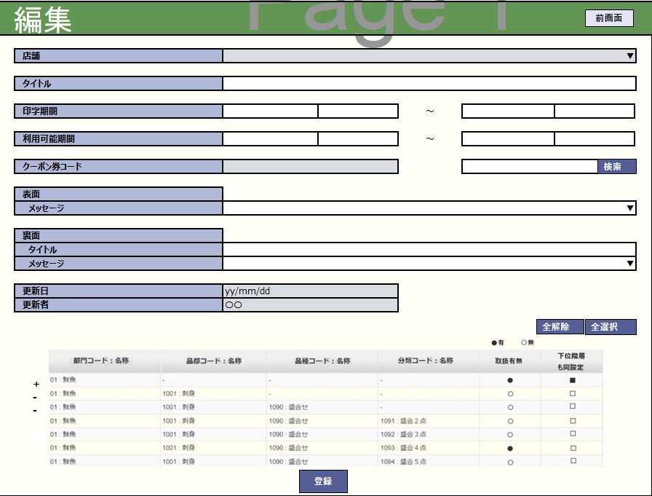
 |  |  |  |  |  |  |  |  |  |  | 14
入力項目のバリデーションチェック：入力なしのバリデーションチェック、[印字期間]： 開始日>= 終了日、[利用可能期間]：開始日>= 終了日、利用可能期間 >= 印字期間
・エラーの場合、以下のようにエラーメッセージを含むエラーモダールを表示する。
+タイトルが入力されていないエラー：タイトルを入力してください。
+クーポン券コードが存在していないエラー: 使用できないクーポン券コードです。
・バリデーションチェックOKの場合、レシートクーポンを作成する。追加の場合：
+[登録店舗（対象店舗）]エリアが表示されない場合、 ヘッダー上の「店舗」項目にある全て店舗のレシートクーポンを作成する。
+登録店舗エリアが表示された場合、[登録店舗（対象店舗）]エリアにチェックを入れた店舗のレシートクーポンを作成する。
編集の場合：情報の更新のみを行う。
モダールを閉じて、レシートクーポン一覧にデータを追加、更新する。
 |  |  |  |  |  |  |  |  |  |  | 15
MD9602
カテゴリ割引選択モダール
 |  |  |  |  |  |  |  |  |  |  | 16
 |  |  |  |  |  |  |  |  |  |  | 17
 |  |  |  |  |  |  |  |  |  |  | 18
 |  |  |  |  |  |  |  |  |  |  | 19
 |  |  |  |  |  |  |  |  |  |  | 20
 |  |  |  |  |  |  |  |  |  |  | 21
戻る
選択
 |  |  |  |  |  |  |  |  |  |  | 22
 |  |  |  |  |  |  |  |  |  |  | 23
 |  |  |  |  |  |  |  |  |  |  | 24
 |  |  |  |  |  |  |  |  |  |  | 25
96.5
96.5
 |  |  |  |  |  |  |  |  |  |  | 26
 |  |  |  |  |  |  |  |  |  |  | 27
 |  |  |  |  |  |  |  |  |  |  | 28
 |  |  |  |  |  |  |  |  |  |  | 29
 |  |  |  |  |  |  |  |  |  |  | 30
 |  |  |  |  |  |  |  |  |  |  | 31
カテゴリ割引一覧を取得する。
 |  |  |  |  |  |  |  |  |  |  | 32
 |  |  |  |  |  |  |  |  |  |  | 33
カテゴリ割引一覧を表示する。
・[選択]ボタン：値を選択し、テキストボックスにデータ（コードと名称）を埋め込む。
・[戻る]ボタン：モダールを閉じてMD9601_カテゴリ割引レシートクーポン追加・編集モダールに戻る。
 |  |  |  |  |  |  |  |  |  |  | 34
 |  |  |  |  |  |  |  |  |  |  | 35
 |  |  |  |  |  |  |  |  |  |  | 36
 |  |  |  |  |  |  |  |  |  |  | 37
 |  |  |  |  |  |  |  |  |  |  | 38
 |  |  |  |  |  |  |  |  |  |  | 39
 |  |  |  |  |  |  |  |  |  |  | 40
 | レシートクーポン削除機能 |  |  |  |  |  |  |  |  |  | 41
 |  |  |  |  |  |  |  |  |  |  | 42
96.1
レシートクーポン削除機能を実行する。
・レシートクーポンが一時削除された場合、削除を取り消す。画面上のレコードの取り消し線を削除する。
・削除された該当レシートクーポン(StoreId = 09999 で同じクーポン券コード)があるレシートクーポンを削除した場合、「デフォルト店舗を編集済の為選択できません。」エラーモーダルが表示される。
・StoreId = 09999のレシートクーポンを削除した場合、「他の店舗でクーポン券コードが重複するマスタがある場合、該当するレコードを更新します。 よろしいですか。」確認モダールが表示される。
・上記以外の場合、UI上のレシートクーポンを削除する。
 |  |  |  |  |  |  |  |  |  |  | 43
 |  |  |  |  |  |  |  |  |  |  | 44
 |  |  |  |  |  |  |  |  |  |  | 45
KN9604
カテゴリ割引レシートクーポン削除機能
 |  |  |  |  |  |  |  |  |  |  | 46
 |  |  |  |  |  |  |  |  |  |  | 47
 |  |  |  |  |  |  |  |  |  |  | 48
 |  |  |  |  |  |  |  |  |  |  | 49
 |  |  |  |  |  |  |  |  |  |  | 50
 |  |  |  |  |  |  |  |  |  |  | 1
 |  |  |  |  |  |  |  |  |  |  | 2
 |  |  |  |  |  |  |  |  |  |  | 3
一時削除された。
削除されたstoreId=09999のレシートクーポン
StoreId 09999
上記以外の場合
 |  |  |  |  |  |  |  |  |  |  | 4
 |  |  |  |  |  |  |  |  |  |  | 5
 |  |  |  |  |  |  |  |  |  |  | 6
確認モダールにはデフォルト店舗に属するクーポンレシートを削除すると、同じクーポンを持つ他の店舗のレシートクーポンに影響を与える。
・「はい」をタッチして、UI上のレシートクーポンを削除する。
・「取消」をタッチして、モダールを取り消す。
 |  |  |  |  |  |  |  |  |  |  | 7
MD_ERROR
選択不可エラーモダール
MD_CONFIRM
影響が与えられた該当レシートクーポン
 |  |  |  |  |  |  |  |  |  |  | 8
 |  |  |  |  |  |  |  |  |  |  | 9
 |  |  |  |  |  |  |  |  |  |  | 10
 |  |  |  |  |  |  |  |  |  |  | 11
 |  |  |  |  |  |  |  |  |  |  | 12
 |  |  |  |  |  |  |  |  |  |  | 13
 |  |  |  |  |  |  |  |  |  |  | 14
 |  |  |  |  |  |  |  |  |  |  | 15
96
 |  |  |  |  |  |  |  |  |  |  | 16
 |  |  |  |  |  |  |  |  |  |  | 17
 |  |  |  |  |  |  |  |  |  |  | 18
 | 編集可能レシートクーポン確認機能 |  |  |  |  |  |  |  |  |  | 19
 |  |  |  |  |  |  |  |  |  |  | 20
96.2
編集可能レシートクーポン確認機能を実行する。
+削除されたレコードを編集した場合、または削除された該当レコード(StoreId = 09999 で同じクーポン券コード)があるレコードを編集した場合 、「デフォルト店舗を編集済の為選択できません。」エラーモダールを表示する。
+削除されておらず、StoreId = 09999のレコードを編集した場合、「他の店舗でクーポン券コードが重複するマスタがある 場合、該当するレコードを更新します。 よろしいですか。」確認モダールを表示する。
+上記以外の場合、MD9601_カテゴリ割引レシートクーポン追加・編集モダールを表示する。
 |  |  |  |  |  |  |  |  |  |  | 21
 |  |  |  |  |  |  |  |  |  |  | 22
 |  |  |  |  |  |  |  |  |  |  | 23
KN9605
編集可能カテゴリ割引レシートクーポン確認機能
 |  |  |  |  |  |  |  |  |  |  | 24
 |  |  |  |  |  |  |  |  |  |  | 25
 |  |  |  |  |  |  |  |  |  |  | 26
 |  |  |  |  |  |  |  |  |  |  | 27
 |  |  |  |  |  |  |  |  |  |  | 28
 |  |  |  |  |  |  |  |  |  |  | 29
StoreId 09999
上記以外の場合
 |  |  |  |  |  |  |  |  |  |  | 30
削除されたレシートクーポン/削除されたstoreId=09999のレシートクーポン
 |  |  |  |  |  |  |  |  |  |  | 31
 |  |  |  |  |  |  |  |  |  |  | 32
 |  |  |  |  |  |  |  |  |  |  | 33
確認モダールにはデフォルト店舗に属するクーポンレシートを編集すると、同じクーポンを持つ他の店舗のレシートクーポンに影響を与える。
・「はい」をタッチすると、MD9601_カテゴリ割引レシートクーポン追加・編集モダールが表示される。
・「取消」をタッチすると、モダールが取り消される。
 |  |  |  |  |  |  |  |  |  |  | 34
 |  |  |  |  |  |  |  |  |  |  | 35
MD_ERROR
選択不可エラーモダール
MD_CONFIRM
影響が与えられた該当レシートクーポン
 |  |  |  |  |  |  |  |  |  |  | 36
 |  |  |  |  |  |  |  |  |  |  | 37
 |  |  |  |  |  |  |  |  |  |  | 38
 |  |  |  |  |  |  |  |  |  |  | 39
取消
はい
 |  |  |  |  |  |  |  |  |  |  | 40
 |  |  |  |  |  |  |  |  |  |  | 41
 |  |  |  |  |  |  |  |  |  |  | 42
 |  |  |  |  |  |  |  |  |  |  | 43
 |  |  |  |  |  |  |  |  |  |  | 44
96
96.5
 |  |  |  |  |  |  |  |  |  |  | 45
 |  |  |  |  |  |  |  |  |  |  | 46
 | レシートクーポン変更保存機能 |  |  |  |  |  |  |  |  |  | 47
 |  |  |  |  |  |  |  |  |  |  | 48
96.3
・レシート更新があった場合、KN9606_カテゴリ割引レシートクーポン更新機能を実行する。
 |  |  |  |  |  |  |  |  |  |  | 49
 |  |  |  |  |  |  |  |  |  |  | 50
 |  |  |  |  |  |  |  |  |  |  | 1
 |  |  |  |  |  |  |  |  |  |  | 2
 |  |  |  |  |  |  |  |  |  |  | 3
レシートクーポン情報保存APIを呼び出す。
・レコード追加の場合：
+ヘッダーの[店舗」にIDが09999の店舗がある場合、[登録店舗]エリアにチェックを入れた店舗のレコードを作成する。
+ヘッダーの[店舗」にIDが09999の店舗がない場合、ヘッダー「店舗」の店舗のみのレコードを作成する。
・レコード編集の場合：
+デフォルト店舗に属しないレコードを更新すると、そのレコードのみを更新する。
+デフォルト店舗に属するレコードを更新すると、[登録店舗]エリアにチェックを入れた店舗に属する同じクーポン券コードのレコード情報を更新する。
・レコード削除の場合：
+デフォルト店舗に属しないレコードを削除すると、そのレコードのみを削除する。
+デフォルト店舗に属するレコードを削除すると、[登録店舗]エリアにチェックを入れた店舗に属する同一クーポン券コードのレコードを削除する。
・レシートクーポン作成が除外された店舗の状態を更新する。
 |  |  |  |  |  |  |  |  |  |  | 4
 |  |  |  |  |  |  |  |  |  |  | 5
AP9604
カテゴリ割引レシートクーポン更新
 |  |  |  |  |  |  |  |  |  |  | 6
KN9606
カテゴリ割引レシートクーポン更新機能
 |  |  |  |  |  |  |  |  |  |  | 7
 |  |  |  |  |  |  |  |  |  |  | 8
 |  |  |  |  |  |  |  |  |  |  | 9
 |  |  |  |  |  |  |  |  |  |  | 10
 |  |  |  |  |  |  |  |  |  |  | 11
 |  |  |  |  |  |  |  |  |  |  | 12
 |  |  |  |  |  |  |  |  |  |  | 13
 |  |  |  |  |  |  |  |  |  |  | 14
 |  |  |  |  |  |  |  |  |  |  | 15
 |  |  |  |  |  |  |  |  |  |  | 16
 |  |  |  |  |  |  |  |  |  |  | 17
 |  |  |  |  |  |  |  |  |  |  | 18
96
 |  |  |  |  |  |  |  |  |  |  | 19
 |  |  |  |  |  |  |  |  |  |  | 20
 |  |  |  |  |  |  |  |  |  |  | 21
 |  |  |  |  |  |  |  |  |  |  | 22
 |  |  |  |  |  |  |  |  |  |  | 23
 |  |  |  |  |  |  |  |  |  |  | 24
 |  |  |  |  |  |  |  |  |  |  | 25

画面イメージ
前画面
新規

 | 店舗 |  | ▼

 | タイトル

 | 印字期間 |  |  | ～

 | 利用可能期間 |  |  | ～
検索
 | クーポン券コード

 | 表面
 | メッセージ |  | ▼

 | 裏面
 | タイトル
 | メッセージ |  | ▼

 | 更新日 |  | yy/mm/dd
 | 更新者 |  | 〇〇
全解除
全選択

 |  | +
 |  | -
 |  | -

登録

前画面
編集

 | 店舗 |  | ▼

 | タイトル

 | 印字期間 |  |  | ～

 | 利用可能期間 |  |  | ～
検索
 | クーポン券コード

 | 表面
 | メッセージ |  | ▼

 | 裏面
 | タイトル
 | メッセージ |  | ▼

 | 更新日 |  | yy/mm/dd
 | 更新者 |  | 〇〇
全解除
全選択

 |  | +
 |  | -
 |  | -

登録

